Sheet1
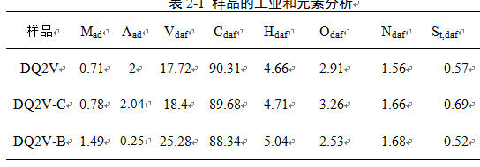
样品
 | Mad | Aad | Vdaf | Cdaf | Hdaf | Odaf | Ndaf | St,daf | 焦渣特性
DQ2V | 0.71 | 2 | 17.72 | 90.307328605 | 4.656182547 | 2.9088292733 | 1.5623393977 | 0.56532017679 | 7
DQ2V-C | 0.78 | 2.04 | 18.4 | 89.678946285 | 4.7129038897 | 3.2619880634 | 1.6567194896 | 0.68944227207 | 7
DQ2V-B | 1.49 | 0.25 | 25.28 | 80.592306127 | 4.488092815 | 2.2491349481 | 1.6792184002 | 10.99124771 | 2
DQ2V-B' | 1.49 | 0.25 | 25.28 | 88.34 | 5.04 | 2.53 | 1.68 | 0.52

 |  |  | 1.81

